Sheet1
 |  |  |  |  | 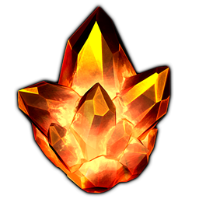
 | 增加炮塔攻击力 | 减速 | 眩晕 | 直接扣血 | 范围攻击 | EXP | 原石消耗
升级等级 | 马卡水晶 | 幽蓝冰晶 | 祖母绿晶 | 忧郁水晶 | 烈焰火晶 | 15 | 5
 |  |  |  |  |  |  |  | 1-10关 | 经验：5-15 | 水晶碎片：1-2 | 三星加成：EXP+5,碎片+2
1 | 5% | 5% | 5% | 5% | 10% | 50 | 10 | 11-20关 | 经验：8-20 | 水晶碎片：2-4 | 三星加成：EXP+10,碎片+3
2 | 6% | 6% | 6% | 6% | 12% | 100 | 15 | 21-30关 | 经验：11-25 | 水晶碎片：3-5 | 三星加成：EXP+15,碎片+4
3 | 7% | 7% | 7% | 7% | 14% | 300 | 20
4 | 8% | 8% | 8% | 8% | 16% | 600 | 30
5 | 10% | 10% | 10% | 10% | 18% | 1000 | 50
6 | 12% | 12% | 11% | 12% | 22% | 2000 | 100 |  | 1原石 = 50 碎片
7 | 14% | 14% | 12% | 14% | 26% | 3000 | 150
8 | 16% | 16% | 13% | 16% | 30% | 4000 | 200
9 | 18% | 18% | 14% | 18% | 34% | 5000 | 300
10 | 20% | 20% | 15% | 20% | 38% | 6000 | 400
11 | 24% | 24% | 17% | 24% | 44% | 8000 | 500
12 | 28% | 28% | 19% | 28% | 50% | 10000 | 600
13 | 32% | 32% | 21% | 32% | 56% | 12000 | 700
14 | 36% | 36% | 23% | 36% | 62% | 15000 | 800
15 | 40% | 40% | 25% | 40% | 70% | 20000 | 1000

 |  | 4种水晶
 |  | 水晶原石礼包
 |  | 经验瓶 | 大、中、小
 |  | 新手礼包

